ClearStart
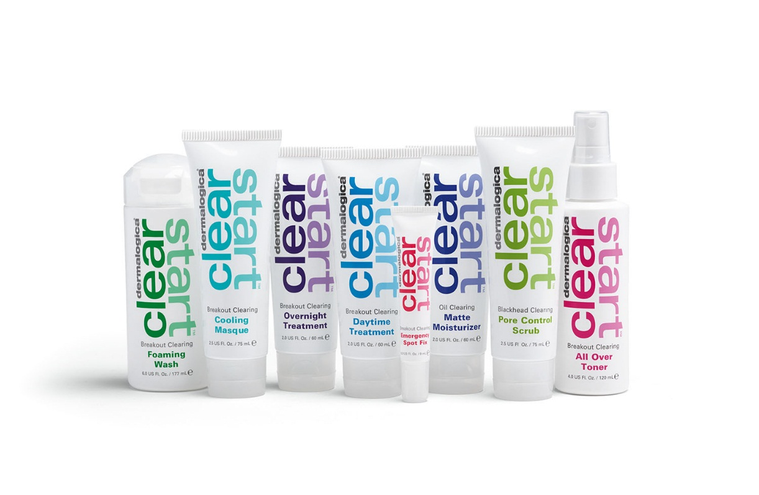
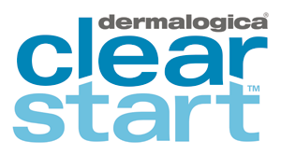
 | Clear Start - система лечебного ухода за кожей подростков с акне
 |  | Объем | Закупка | Продажа
 |  |  | у.е. | у.е.
110910 | Breakout Clearing Foaming Wash - Очищающий гель для умывания | 177ml | 19.50 | 32.37
110920 | Breakout Clearing All Over Toner - Очищающий тонер для борьбы с воспалениями | 120ml | 18.00 | 29.88
110820 | Blackhead Clearing Pore Control Scrub - Глубоко очищающий поры скраб | 75ml | 18.00 | 29.88
110940 | Breakout Clearing Overnight Treatment - Ночной уход для борьбы с воспалениями | 60ml | 21.00 | 34.86
110950 | Breakout Clearing Emergency Spot Fix - Корректор «Экспресс-помощь» | 10ml | 23.50 | 39.01
111122 New | Skin Soothing Hydrating Lotion - Успокаивающий увлажняющий лосьен | 60ml | 20.41 | 33.88
110960 | Oil Clearing Matte Moisturizer SPF15 - Матирующий дневной крем с SPF15 | 60ml | 23.50 | 39.01
110970 | Breakout Clearing Cooling Masque - Очищающая охлаждающая маска | 75ml | 21.50 | 35.69
110980 | Breakout Clearing Daytime Treatment - Дневной уход для борьбы с воспалениями | 60ml | 23.50 | 39.01
300560 | Oil Clearing Blotting Paper - Матирующие салфетки | 1 уп / 12 шт | 60.00 | 99.60
110990 | Clear Start Breakout Clearing Kit - Лечебный очищающий набор Clear Start | each | 38.50 | 63.91

